아이템 장착 위치
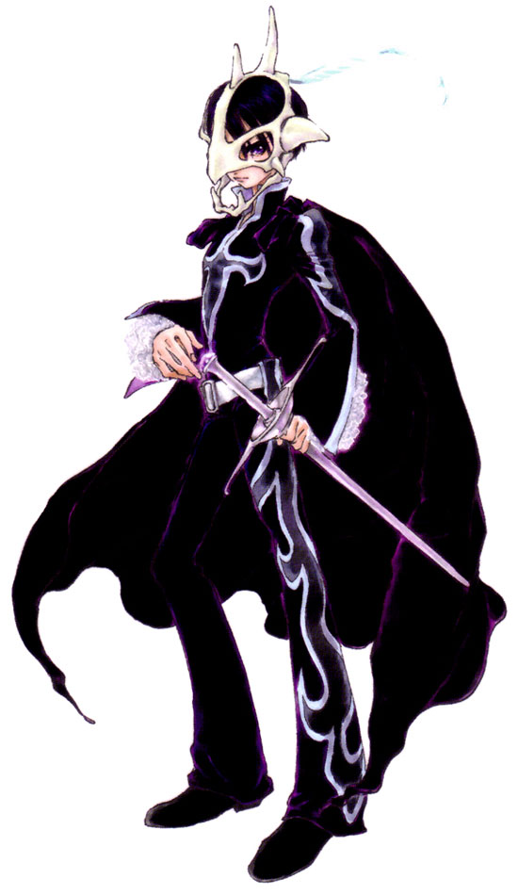
목걸이
ID ; 10

투구
ID ; 3

귀걸이
ID ; 9

망토
ID ; 8

갑옷
ID ; 5

장갑
ID ; 6
티셔츠
ID ; 4

벨트
ID ; 12

반지
ID ; 11

방패
ID ; 2

무기
ID ; 1

신발
ID ; 7

